Manual Testing
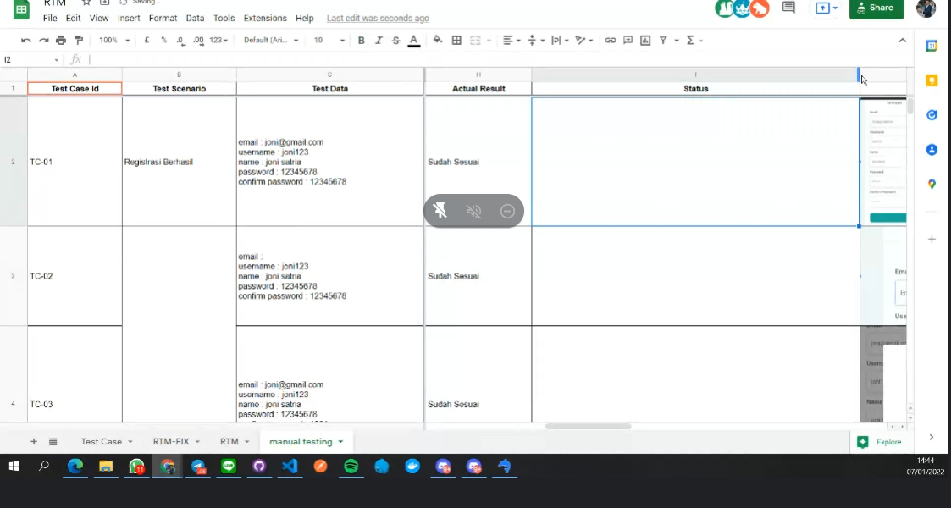
Test Scenario ID | Test Scenario | Test Case ID | Test Case Name | Test Case Description | Test Step | Test Data | Expected Result | Actual Result | Status | Note | Evidence
FR_01 | Login | TC01 | Input Email dan Password Benar | Pada laman login, dilakukan input email dan password sesuai dengan yang telah didaftarkan | 1. Membuka Laman Website Angkasa LMS 2. Menuliskan email dan password sesuai test data (Case Benar) 3. Masuk kedalam Laman Utama (Homepage) | Email: group8vvpl@gmail.com, Password: inipass08 | Data terekam dan pengguna dapat login | Hasil sama dengan yang diharapkan | Pass | -
FR_01 | Login | TC02 | Input Email Benar, Password Salah | Pada laman login, dilakukan input email dan password tidak sesuai dengan yang telah didaftarkan | 1. Membuka Laman Website Angkasa LMS 2. Menuliskan email dan password sesuai test data (Case Salah Password) 3. Masuk kedalam Laman Utama (Homepage) | Email: group8vvpl@gmail.com, Password: lhokokpassnyabeda | Muncul notifikasi password salah | Hasil sama dengan yang diharapkan | Pass | -
FR_01 | Login | TC03 | Input Email Salah, Password Salah | Pada laman login, dilakukan input email yang salah, namun password benar | 1. Membuka Laman Website Angkasa LMS 2. Menuliskan email dan password sesuai test data (Case Salah) 3. Masuk kedalam Laman Utama (Homepage) | Email: group8vvpl@yahoo.com, Password:inipassnyabedaya | Muncul notifikasi Email dan password salah | Hasil sama dengan yang diharapkan | Pass | -
FR_01 | Login | TC04 | Input Email Salah, Password Benar | Pada laman login, dilakukan input email dan password salah | 1. Membuka Laman Website Angkasa LMS 2. Menuliskan email dan password sesuai test data (Case Salah Email) 3. Masuk kedalam Laman Utama (Homepage) | Email: group8vvpl@yahoo.com, Password: inipass08 | Muncul notifikasi Email salah | Hasil sama dengan yang diharapkan | Pass | -
FR_06 | Akses Kelas | TC25 | Akses Materi, Kuis dan Tugas tertampilkan | Dilakukan akses pada materi, quiz dan tugas yang dilanggankan | 1. Membuka laman utama website 2. Memilih sesi tugas 3. Membuka halaman tugas 4. Memilih menu tugas masuk 5. Membuka daftar berkas tugas siswa 6. Memilih salah satu berkas siswa 7. Membuka materi, kuis dan tugas | Email:group8vvpl@gmail.com | Komponen laman muncul dengan lengkap | Hasil sama dengan yang diharapkan | Pass | -
FR_06 | Akses Kelas | TC26 | Akses kuis, materi, dan tugas tidak tampil | Dilakukan akses pada materi, quiz dan tugas yang tidak dilanggan | 1. Membuka laman tama ebsite 2. Memilih sesi tugas 3. Membuka halaman tugas 4. Memilih menu tugas masuk 5. Membuka daftar berkas tugas siswa 6. Memilih salah satu berkas siswa 7. Membuka materi dan kuis | Email:group8vvpl@gmail.com | Komponen laman tidak muncul dan muncul notifikasi Materi tidak tersedia/ belum berlangganan | Hasil sama dengan yang diharapkan | Pass | -
FR_01 | Update Info | TC35 | Data Profil berhasil diubah setelah edit | Dilakukan pengubahan informasi pada akun dan penyimpanan perubahan | 1. Masuk ke Laman Utama 2. Pilih menu "Profil Saya" 3. Ubah Profil pada "Edit Profil" 4. Input data profil yang ingin diganti 5. Ketuk "Simpan Perubahan" | Email:group8vvpl@gmail.com | Data berhasil diubah, muncul notifikasi berhasil diperbaharui dan terekam sistem | Hasil sama dengan yang diharapkan | Pass | -
FR_01 | Update Info | TC36 | Data Profil gagal diubah setelah edit | Dilakukan pengubahan pada akun namun tidak sesuai | 1. Masuk ke Laman Utama 2. Pilih menu "Profil Saya" 3. Ubah Profil pada "Edit Profil" 4. Input data profil yang ingin diganti 5. Ketuk "Simpan Perubahan" | Email:group8vvpl@gmail.com | Data gagal diubah dan muncul notifikasi gagal melakukan perubahan | Hasil sama dengan yang diharapkan | Pass | -
FR_18 | Registrasi | TC37 | Daftar Email Sesuai, Password Sesuai Konfirmasi Password | Dilakukan pengisian email, dan password yang sesuai dengan konfirmasi password | 1. Masuk ke laman website Angkasa LMS 2. Pilih menu "Daftar" 3. Masukkan email dan password (Case email dan password benar) 4. Masuk ke laman utama website (homepage) | Email: group8vvpl@gmail.com, Password: inipass08, Konfirmasi Password: inipass08 | Data berhasil disimpan, dan muncul pemberitahuan akun terdaftar | Hasil sama dengan yang diharapkan | Pass | -
FR_18 | Registrasi | TC38 | Daftar Email Sesuai, Password Tidak Sesuai Konfirmasi Password | Dilakukan pengisian email, namun password tidak sesuai dengan konfirmasi password | 1. Masuk ke laman website Angkasa LMS 2. Pilih menu "Daftar" 3. Masukkan email dan password (Case password salah) 4. Masuk ke laman utama website (homepage) | Email: group8vvpl@gmail.com, Password: gataupasswordnya, Konfirmasi Password: inipass08 | Data gagal tersimpan, dan muncul notifikasi password tidak sesuai dengan konfirmasi password | Hasil sama dengan yang diharapkan | Pass | -
FR_18 | Registrasi | TC39 | Daftar Email Tidak Sesuai, Password Sesuai Konfirmasi Password | Dilakukan pengisian email yang tidak sesuai, namun password dan konfirmasi password sesuai | 1. Masuk ke laman website Angkasa LMS 2. Pilih menu "Daftar" 3. Masukkan email dan password (Case email salah) 4. Masuk ke dalam laman utama website (homepage) | Email: qwerty@gmail.com, Password: inipass08, Konfirmasi Password: inipass08 | Data gagal tersimpan, dan muncul notifikasi input email tidak sesuai | Hasil sama dengan yang diharapkan | Pass | -
FR_18 | Registrasi | TC40 | Daftar Email Tidak Sesuai, Password Tidak Sesuai Konfirmasi Password | Dilakukan pengisian email yang tidak sesuai, dengan password yang tidak sesuai dengan konfirmasi password | 1. Masuk ke laman website Angkasa LMS 2. Pilih menu "Daftar" 3. Masukkan email dan password (Case email dan password salah) 4. Masuk ke dalam laman utama website (homepage) | Email: qwerty@gmail.com, Password: gataupassnya, Konfirmasi Password: inipass08 | Data gagal tersimpan, dan muncul notifikasi input email tidak sesuai dan password tidak sesuai dengan konfirmasi password | Hasil sama dengan yang diharapkan | Pass | -
FR_01 | Login | TC41 | Input Email Benar | Pada reset password, dimasukkan email benar dan terdaftar | 1. Membuka Laman Reset Password Website Angkasa LMS 2. Menuliskan email sesuai test data (Case Email Benar) 3. Menerima email dan menuliskan kembali password baru dan dilanjutkan ke Laman Utama(Homepage) | Email: group8vvpl@yahoo.com, Password: inipass08, New Pass: inipass008 | Terkirim Email dan Muncul notifikasi Password diperbaharui | Terbuka laman dengan pesan bahwa website error | Failed | Gagal pada laman pengisian password baru | 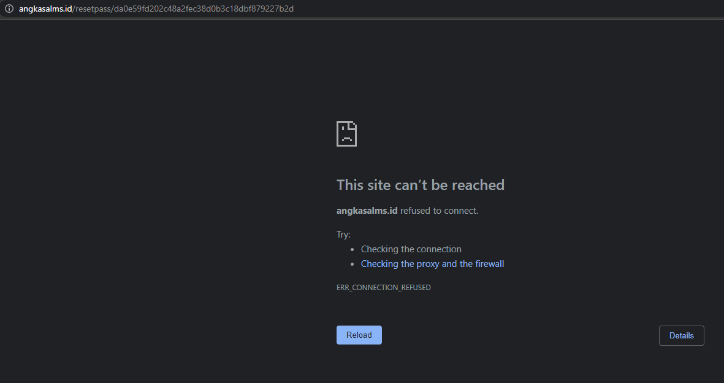
FR_01 | Login | TC42 | Input Email Salah | Pada reset password, dimasukkan email salah dan tidak terdaftar | 1. Membuka Laman Reset Password Website Angkasa LMS 2. Menuliskan email sesuai test data (Case Salah Email) 3. Menerima email dan menuliskan kembali password baru dan dilanjutkan ke Laman Utama(Homepage) | Email: group8vvpll@yahoo.com, Password: inipass08, New Pass: inipass008 | Tidak Terkirim Email dan Muncul notifikasi email tidak terdaftar | Terbuka laman dengan pesan bahwa website error | Failed | Gagal pada laman pengisian password baru
FR_11 | Transaksi Berlangganan | TC31 | Akun dalam masa langganan: Membayar paket yang ada secara manual dan otomatis | Dilakukan proses pembayaran pada akun yang telah berlangganan, secara manual dan otomatis dengan saldo cukup | 1. Masuk ke halaman utama website (homepage) 2. Pilih paket saya 3. Menampilkan daftar paket saya 4. Masuk ke laman "Lihat paket" 5. Menampilkan check-out langganan 6. Menekan tombol bayar 7. Masuk ke halaman metode pembayaran 8. Pilih metode pembayaran 9. Menampilkan rincian dan instruksi pembayaran 10. Menyelesaikan pembayaran (Case saldo cukup) 11. Menampilkan paket sudah aktif | Email: , Berlangganan: , Saldo: | Proses pembayaran berhasil pada setiap metode pembayaran dan muncul notifikasi langganan diperbaharui
FR_11 | Transaksi Berlangganan | TC32 | Akun tidak dalam masa langganan, saldo cukup | Dilakukan proses pembayaran pada akun yang tidak berlangganan, dengan saldo cukup | 1. Masuk ke halaman utama website (homepage) 2. Pilih "Beli paket" 3. Masuk ke halaman daftar paket 4. Pilih paket langganan 5. Menampilkan rincian paket 6. Input tenggat langganan 7. Menampilkan rincian data langganan 8. Masuk ke halaman utama 9. Pilih paket saya 10. Menampilkan daftar paket saya 11. Masuk ke laman "Lihat paket" 12. Menampilkan check-out langganan 13. Menekan tombol bayar 14. Masuk ke halaman metode pembayaran 15. Pilih metode pembayaran 16. Menampilkan rincian dan instruksi pembayaran 17. Menyelesaikan pembayaran (Case saldo cukup) 18. Menampilkan paket sudah aktif | Email: , Berlangganan: , Saldo: | Proses pembayaran berhasil dan muncul notifikasi telah berlangganan
FR_11 | Transaksi Berlangganan | TC33 | Akun dalam masa langganan: Membayar paket yang ada secara manual dan otomatis. Saldo tidak mencukupi | Dilakukan proses pembayaran pada akun yang berlangganan, namun saldo tidak mencukupi | 1. Masuk ke halaman utama website (homepage) 2. Pilih paket saya 3. Menampilkan daftar paket saya 4. Masuk ke laman "Lihat paket" 5. Menampilkan check-out langganan 6. Menekan tombol bayar 7. Masuk ke halaman metode pembayaran 8. Pilih metode pembayaran 9. Menampilkan rincian dan instruksi pembayaran 10. Menyelesaikan pembayaran (Case saldo tidak cukup) 11. Menampilkan paket sudah aktif | Email: , Berlangganan: , Saldo: | Proses pembayaran gagal dan muncul notifikasi saldo tidak cukup
FR_11 | Transaksi Berlangganan | TC34 | Akun tidak dalam masa langganan, saldo tidak cukup. | Dilakukan proses pembayaran pada akun tidak berlangganan, dengan saldo tidak mencukupi | 1. Masuk ke halaman utama website (homepage) 2. Pilih "Beli paket" 3. Masuk ke halaman daftar paket 4. Pilih paket langganan 5. Menampilkan rincian paket 6. Input tenggat langganan 7. Menampilkan rincian data langganan 8. Masuk ke halaman utama 9. Pilih paket saya 10. Menampilkan daftar paket saya 11. Masuk ke laman "Lihat paket" 12. Menampilkan check-out langganan 13. Menekan tombol bayar 14. Masuk ke halaman metode pembayaran 15. Pilih metode pembayaran 16. Menampilkan rincian dan instruksi pembayaran 17. Menyelesaikan pembayaran (Case saldo tidak cukup) 18. Menampilkan paket sudah aktif | Email: , Berlangganan: , Saldo: | Proses pembayaran gagal dan muncul notifikasi saldo tidak cukup

